10 Jahre
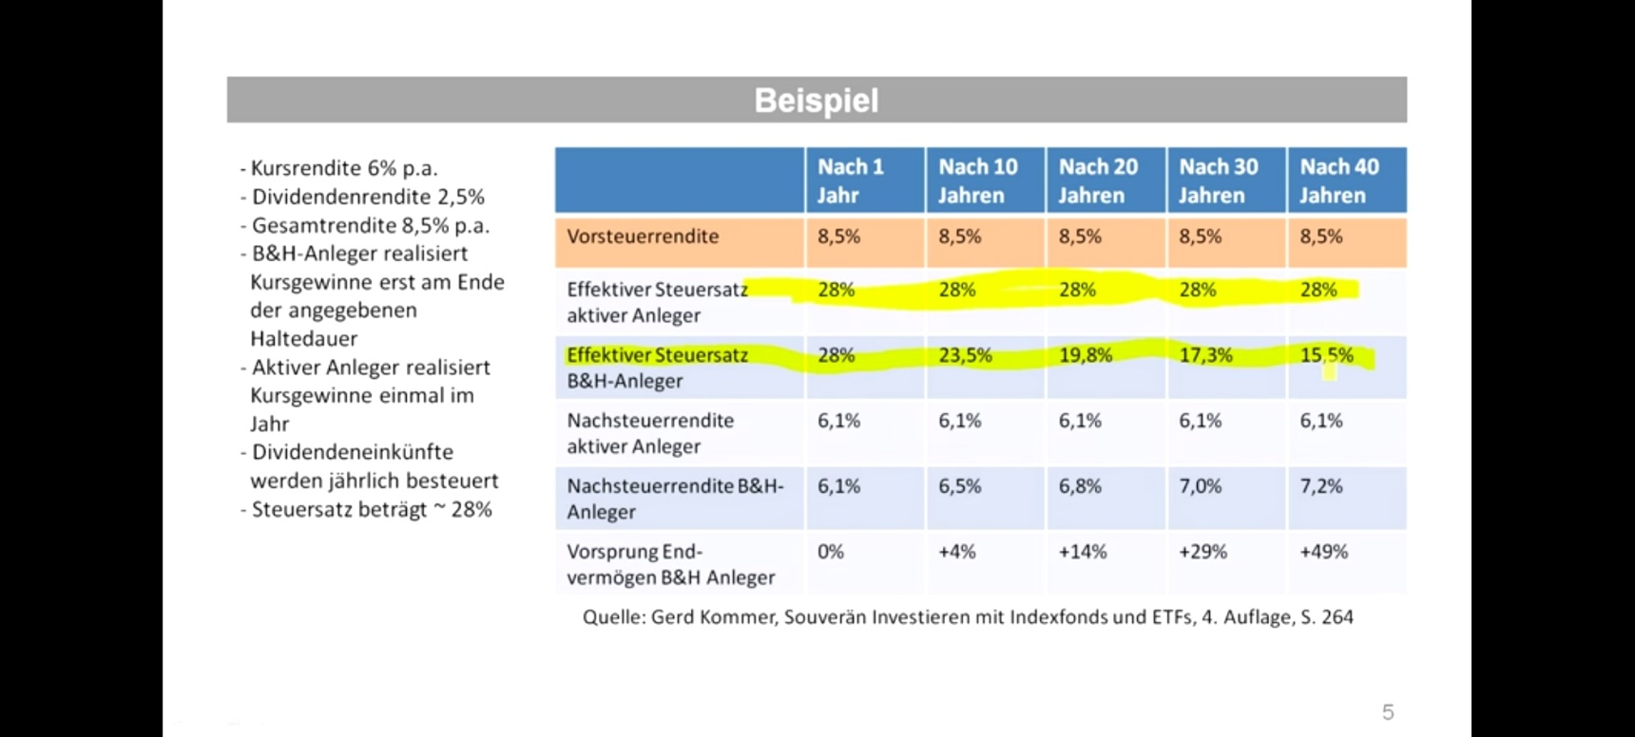
 | Beispiel | 6% | 2.50% | 28.000%
aktiver Anleger |  |  |  |  | Buy&Hold
Jahre | Kn | Kurs- rendite | Dividenden- rendite | Dividenden- rendite netto | Jahre | Kn | Kurs- rendite | Dividenden- rendite | Dividenden- rendite netto
 | [€] | [€] | [€] | [€] |  | [€] | [€] | [€] | [€]
1 | 1000.00 | 60.00 | 25.00 | 61.20 | 1 | 1000.00 | 60.00 | 25.00 | 18.00
2 | 1061.20 | 63.67 | 26.53 | 64.95 | 2 | 1078.00 | 64.68 | 26.95 | 19.40
3 | 1126.15 | 67.57 | 28.15 | 68.92 | 3 | 1162.08 | 69.73 | 29.05 | 20.92
4 | 1195.07 | 71.70 | 29.88 | 73.14 | 4 | 1252.73 | 75.16 | 31.32 | 22.55
5 | 1268.20 | 76.09 | 31.71 | 77.61 | 5 | 1350.44 | 81.03 | 33.76 | 24.31
6 | 1345.82 | 80.75 | 33.65 | 82.36 | 6 | 1455.77 | 87.35 | 36.39 | 26.20
7 | 1428.18 | 85.69 | 35.70 | 87.40 | 7 | 1569.32 | 94.16 | 39.23 | 28.25
8 | 1515.59 | 90.94 | 37.89 | 92.75 | 8 | 1691.73 | 101.50 | 42.29 | 30.45
9 | 1608.34 | 96.50 | 40.21 | 98.43 | 9 | 1823.69 | 109.42 | 45.59 | 32.83
10 | 1706.77 | 102.41 | 42.67 | 104.45 | 10 | 1965.93 | 117.96 | 49.15 | 35.39
 |  |  |  |  |  |  | 860.98 |  | 619.91
 |  |  | Summe | 811.23 |  |  |  | Summe | 878.20
 |  | Nachsteuerrendite |  | 6.12 |  |  | Nachsteuerrendite |  | 6.51

